Sheet1 (2)
表格模板使用说明
（本页为说明页，用户使用模板时可删除本页内容）

01
基础操作指南

· 如何撤销工作表保护？
1、选中对应工作表。
2、点击：「审阅---撤销工作表」保护。

· 如何增加行数？
1、选中最后一行，鼠标放在选中区域右下角。
2、当鼠标箭头变成黑色十字形时，点击鼠标左键下拉即可。



· 请在此处输入表格使用说明问题。
1、自动生成。
2、下拉列表。

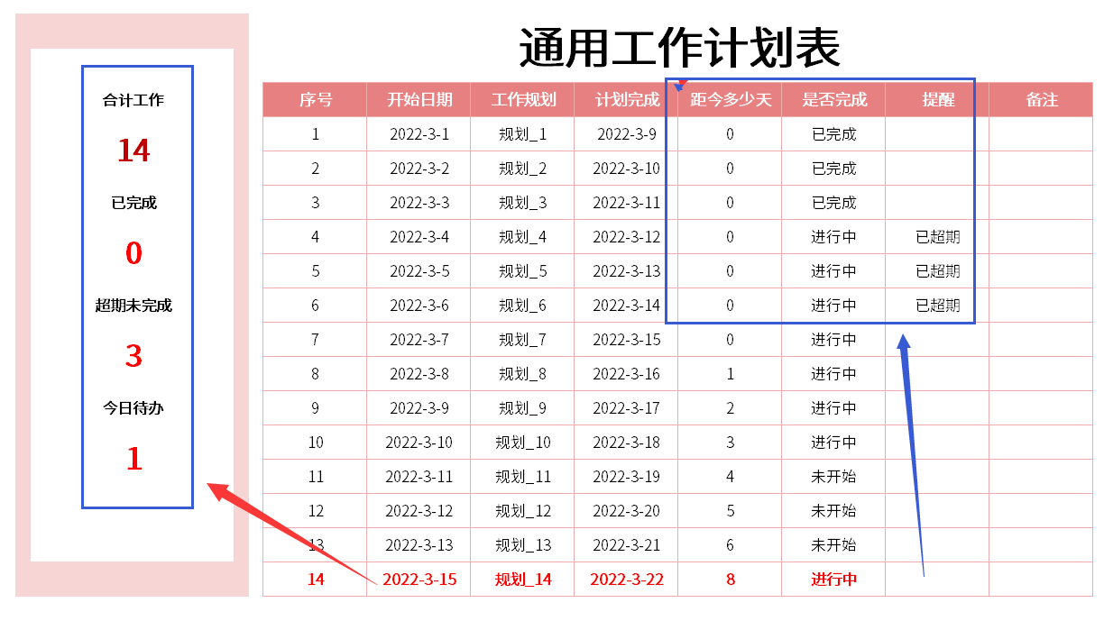

· 请在此处输入表格使用说明问题。
1、请在此处进行说明。
2、请在线框范围内插入说明图，然后将线框删除。

